Pagina 1
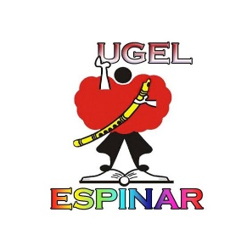 |  |  |  |  |  | FOTO
MINISTERIO DE EDUCACION UNIDAD DE GESTION EDUCATIVA LOCAL ESPINAR BOLETA PERSONAL ESCALAFON DEL SERVICIO OFICIAL (RM Nº 092-2020-MINEDU)
SECCIÓN I: FILIACIÓN E IDENTIFICACIÓN PERSONAL
APELLIDOS Y NOMBRES
 |  |  |  |  |  |  | CARGO ACTUAL
FECHA DE NACIMIENTO | DISTRITO |  |  | PROVINCIA |  | DEPARTAMENTO

DNI | ESTADO CIVIL |  |  | DISCAPACIDAD SI/NO |  | AUTOGENERADO ESSALUD

REGIMEN LABORAL | ONP |  |  | AFP |  | CUSPP

APELLIDOS Y NOMBRES DE CONYUGE / CONCUBINA (O) |  |  |  |  |  | DNI

APELLIDOS Y NOMBRES DE LOS HIJOS |  |  | DNI |  | SEXO |  |  | FECHA DE NAC. DD/MM/AA

APELLIDOS Y NOMBRES DE LOS PADRES DEL SERVIDOR

DIRECCION DOMICILARIA ACTUAL |  |  | CELULAR
 |  |  | CONTACTO PARA EMERGENCIAS

